Thống kê
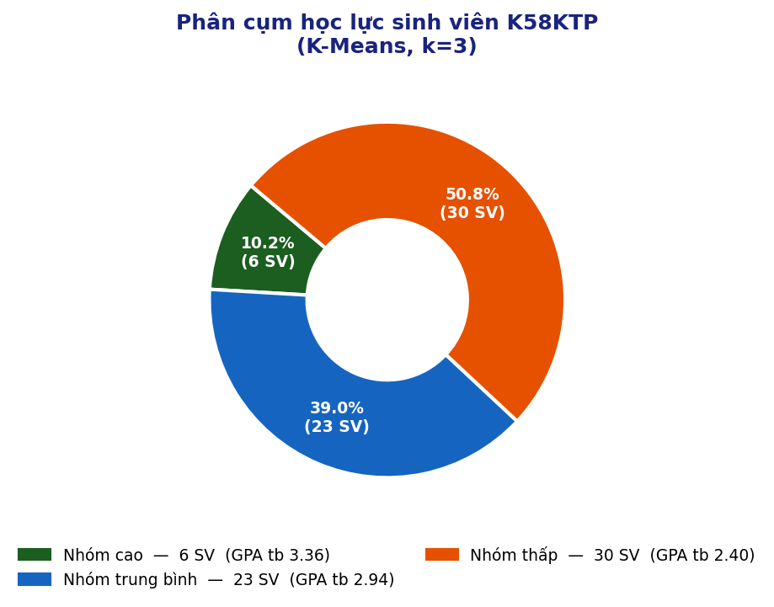
THỐNG KÊ PHÂN CỤM HỌC LỰC (K-Means k=3)
Học lực | Số SV | % SV | GPA TB | Độ lệch chuẩn | GPA cao nhất | GPA thấp nhất
Nhóm cao | 6 | 10.2% | 3.36 | 0.63 | 3.55 | 3.24
Nhóm trung bình | 23 | 39.0% | 2.94 | 0.75 | 3.21 | 2.61
Nhóm thấp | 30 | 50.8% | 2.4 | 0.88 | 2.7 | 1.92

